Hoja1
Nombre | ¿La pagina demuestra claramente si se puede navegar o si se encuentra en mantenimiento? | ¿La información de la página web coincide con la información de la instutución? | ¿Se puede navegar con fluides y de manera libre en la página? | ¿Está a gusto con los servicios brindados en la página? | ¿La página reconoce su usuario y sus operaciones recientes? | ¿Considera que la página previene errores, como las fallas en su navegación? | La página tiene disponbibilidad las 24 horas del día y se puede utilizar en cualquier dispositivo. | ¿La página es visulamente agradable y es fácil de utilizar? | ¿Se proporciona ayuda la primera vez que se utiliza la página? | ¿Existen contactos para proporcionar ayuda dentro de la página?
Óscar Hernández | De acuerdo | De acuerdo | De acuerdo | Parcialmente en desacuerdo | De acuerdo | De acuerdo | De acuerdo | Parcialmente de acuerdo | Parcialmente en desacuerdo | De acuerdo
José Rodríguez | De acuerdo | Parcialmente de acuerdo | De acuerdo | Parcialmente de acuerdo | Parcialmente de acuerdo | Parcialmente de acuerdo | De acuerdo | Parcialmente de acuerdo | Parcialmente de acuerdo | Parcialmente de acuerdo
Diego soto | De acuerdo | De acuerdo | De acuerdo | Parcialmente de acuerdo | De acuerdo | Parcialmente de acuerdo | De acuerdo | Parcialmente de acuerdo | En desacuerdo | En desacuerdo

 | Pregunta 1. |  |  |  |  | Pregunta 2
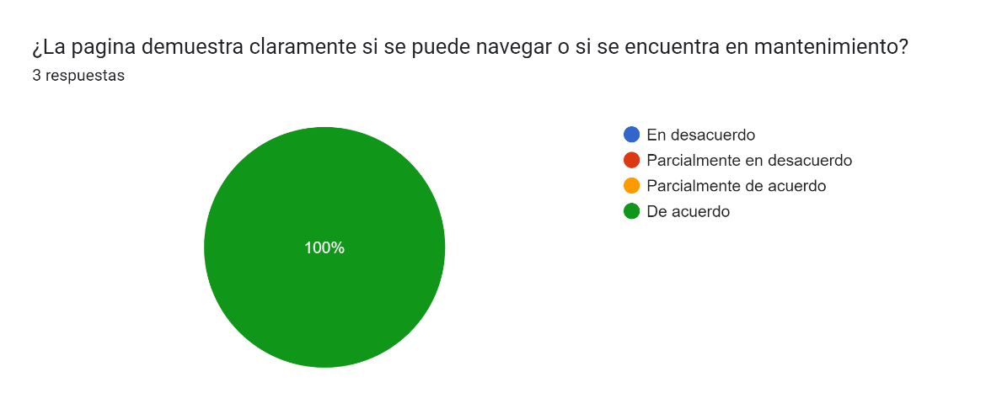
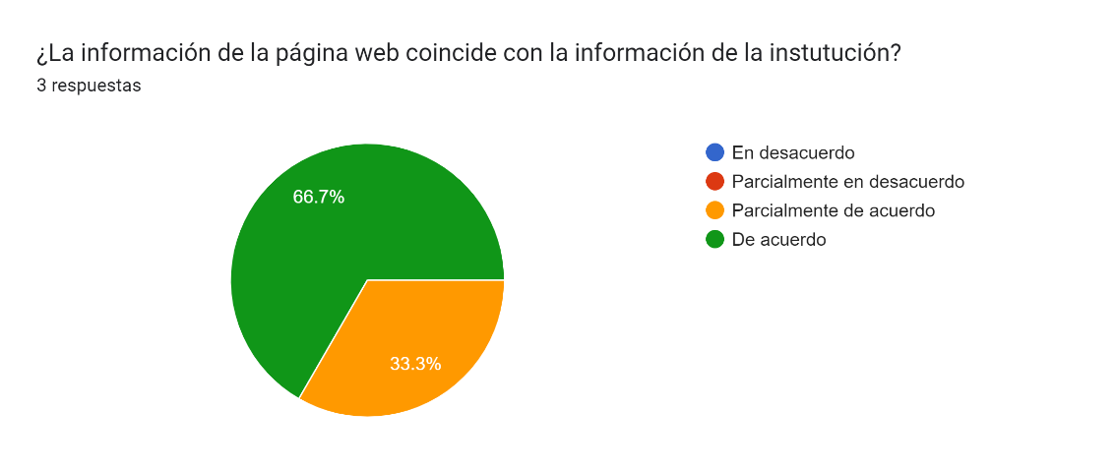

 | Pregunta 3 |  |  |  |  | Pregunta 4
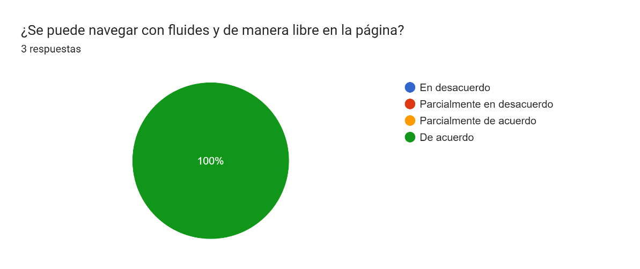
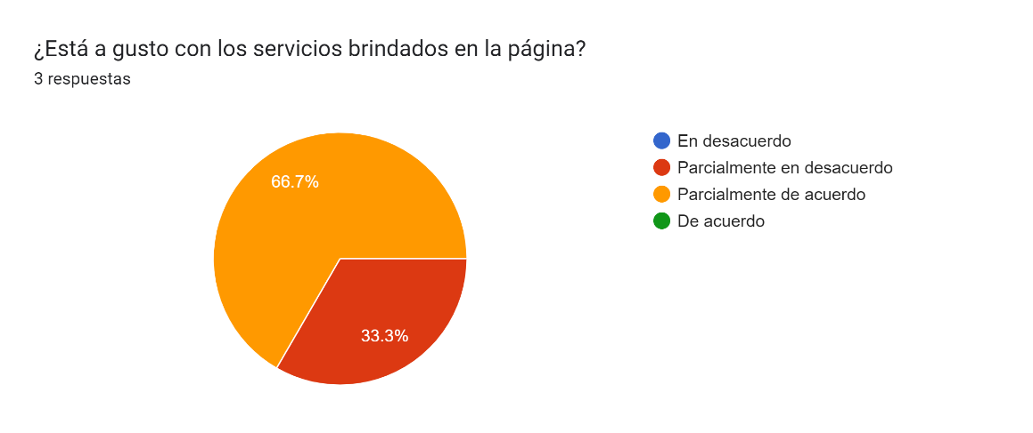

 | Pregunta 5 |  |  |  |  | Pregunta 6
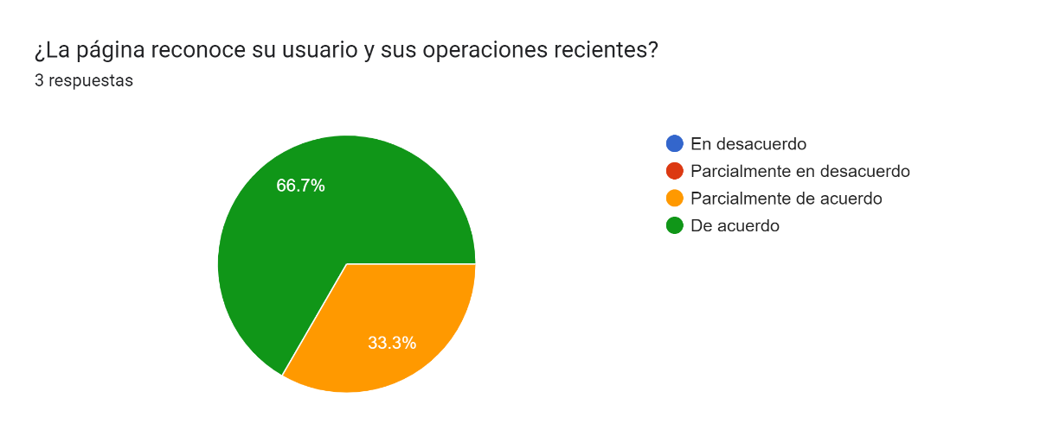
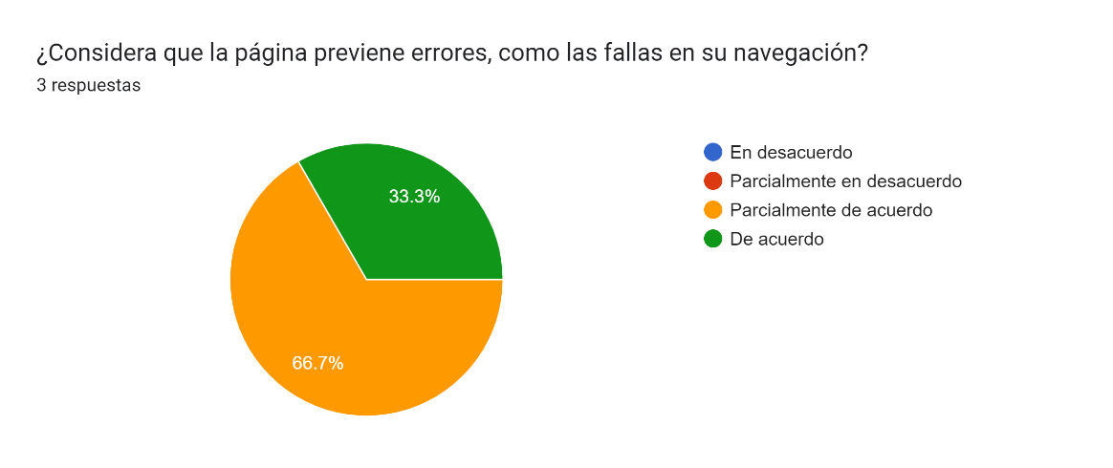

 | Pregunta 7 |  |  |  |  | Pregunta 8
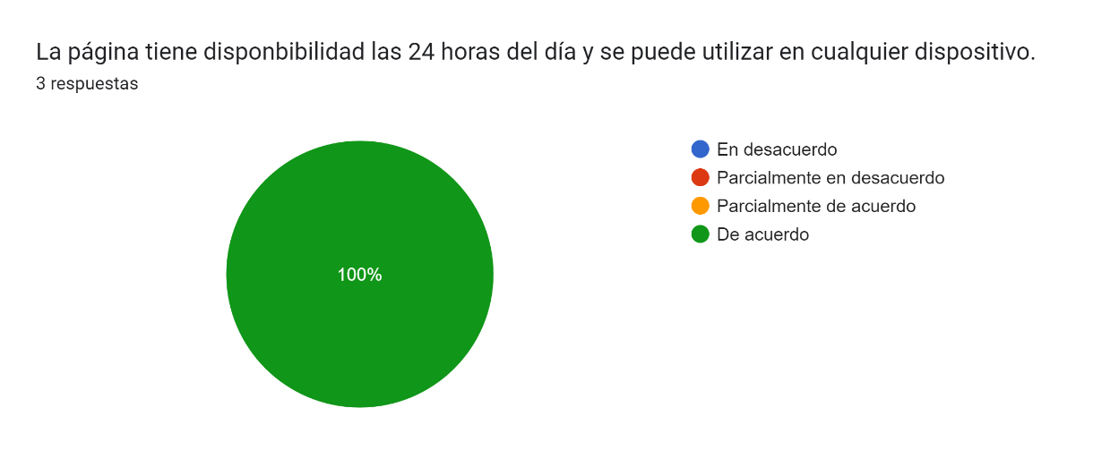
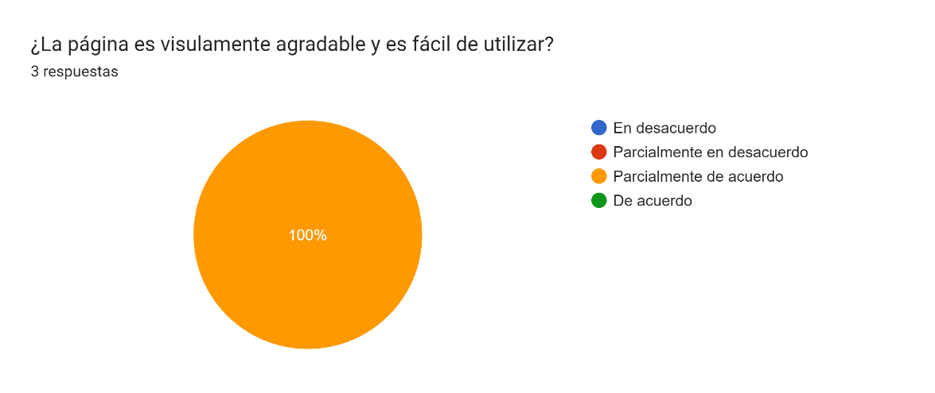

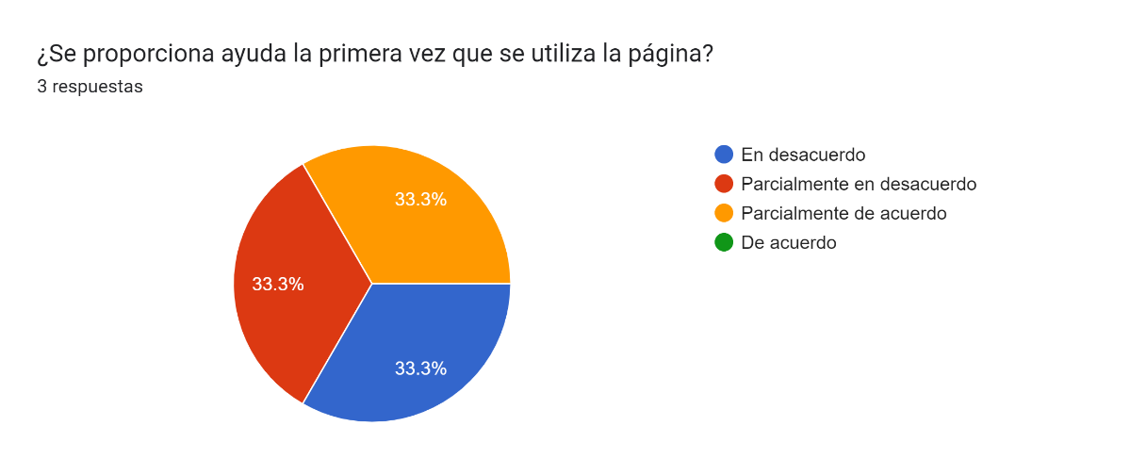
 | Pregunta 9 |  |  |  |  | Pregunta 10
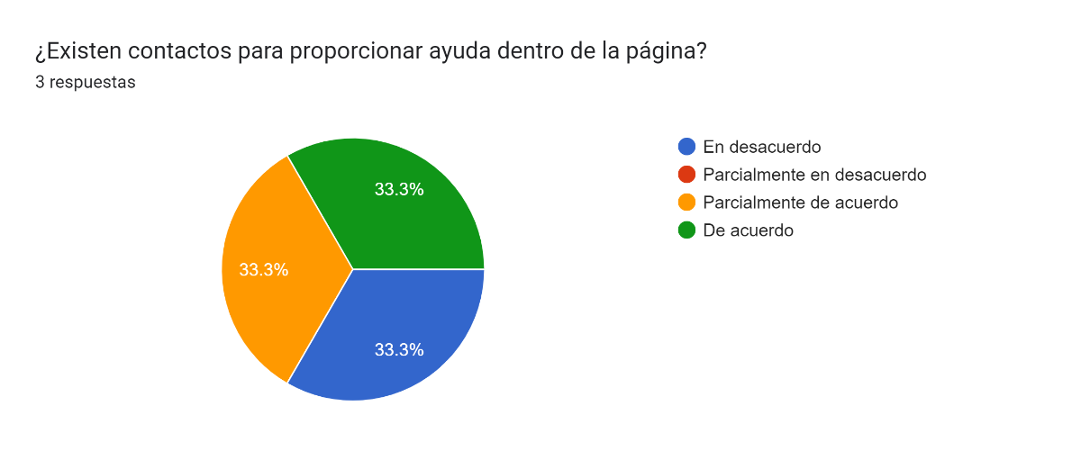

 | 3 mejoras
1 | Implementar un tutorial para las personas de primer ingreso o las personas que manejen la pàgina por primera vez
2 | Se debe mejorar el aspecto visual del portal
3 | Sería bueno implementar nuevos servicios dentro de la página

 | Link de la encuesta: | https://docs.google.com/forms/d/e/1FAIpQLSde274gD5xvBUcLVdh8y4bMR8oR3oD2uAjxHFHhw_GPDWFnuQ/viewform?usp=sf_link
 | Nombres: Oscar Hernández 1088321
 | José Rodríguez 1087121
 | Diego Soto 1187921

